俱乐部比赛场测试用例
模块 | 功能 | 用例编号 | 用例标题 | 优先级 | 预置条件 | 用例描述(输入/步骤) | 预期输出
俱乐部比赛场 | 创建比赛 | 1 | 俱乐部会员能成功进入比赛场 | 高 | 有俱乐部且是俱乐部会员 | 1.点击主界面的“俱乐部图标” 2.点击“比赛” | 1.会员进入俱乐部主界面 2.会员进入俱乐部比赛界面
 |  | 2 | 只有俱乐部会长才有创建比赛选项 | 高 | 会长已开通俱乐部 | 1.点击主界面的“俱乐部图标” 2.点击“比赛” | 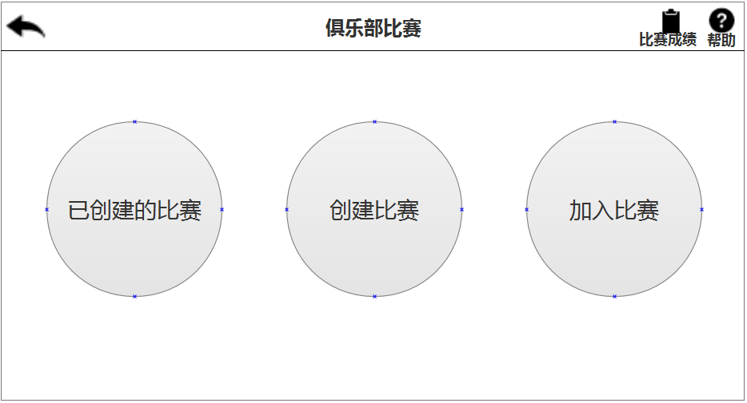 1.会长进入俱乐部主界面 2.会长进入俱乐部比赛界面
 |  | 3 | 俱乐部会员无创建比赛选项 | 高 | 有俱乐部且是俱乐部会员 | 1.会员点击主界面的“俱乐部图标” 2.会员点击“比赛” | 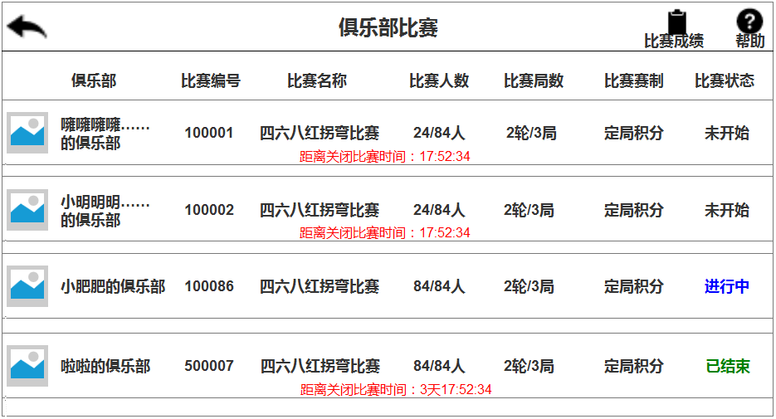 1.会员进入俱乐部主界面 2.会员进入俱乐部比赛界面
 |  | 4 | 俱乐部会长选择规则，如（三人玩法，红黑点，12人），成功创建比赛 | 高 | 会长已开通俱乐部 | 1.点击“创建比赛” 2.勾选“红黑点”，“三人”，“12人”，点击“创建比赛” 3.点击“已创建的比赛” | 1.进入“创建比赛”界面 2.比赛成功创建，跳转回“俱乐部比赛界面” 3.显示已创建的比赛列表
 |  | 5 | 俱乐部会长选择规则，如（四人玩法，红黑点，12人），成功创建比赛 | 高 | 会长已开通俱乐部 | 1.点击“创建比赛” 2.勾选“红黑点”，“四人”，“12人”，点击“创建比赛” 3.点击“已创建的比赛” | 1.进入“创建比赛”界面 2.跳转回“俱乐部比赛界面” 3.显示已创建的比赛列表
 |  | 6 | ➢ 每个代理商（俱乐部会长）同时只能创建3场比赛 | 高 | 会长已开通俱乐部 | 1.点击“创建比赛” 2.勾选“红黑点”，“四人”，“12人”，点击“创建比赛” 勾选“红黑点”，“四人”，“24人”，点击“创建比赛” 勾选“红黑点”，“四人”，“28”，点击“创建比赛” 勾选“红黑点”，“四人”，“28”，点击“创建比赛” 3.点击“已创建的比赛” | 1.进入“创建比赛”界面 2.三场比赛成功创建，跳转回“俱乐部比赛界面” 3.显示已创建的三场比赛列表，提示“最多只能创建3场比赛，先完成前面的比赛后再来创建吧”
 | 邀请 | 7 | 俱乐部会长能成功邀请俱乐部会员参与比赛 | 高 | 1.会长已开通俱乐部 2.会长有俱乐部会员 | 1.点击“已创建的比赛” 2.点击“未开始’比赛列表 3.点击“邀请用户”，选择好友，点击“发送” 4.点击取消 | 1.显示已创建的比赛列表 2.显示“邀请用户，加入比赛，关闭比赛”三个按钮 3.弹出提示框“发送给xxx” 4.弹框消失
 |  | 8 | 俱乐部会长能成功邀请俱乐部会员参与比赛 | 高 | 1.会长已开通俱乐部 2.会长有俱乐部会员 | 1.点击“已创建的比赛” 2.点击“未开始’比赛列表 3.点击“邀请用户”，选择好友，点击“发送” 4.点击分享 | 1.显示已创建的比赛列表 2.显示“邀请用户，加入比赛，关闭比赛”三个按钮 3.弹出提示框“发送给xxx” 4.弹出提示框“已发送，返回牵手跑胡子，留在微信”
 |  | 9 | 俱乐部会长能参与自己创建的比赛 | 高 | 1.会长已开通俱乐部 2.会长已有创建比赛 | 1.点击“已创建的比赛” 2.点击“未开始’比赛列表 3.点击“加入比赛” | 1.显示已创建的比赛列表 2.显示“邀请用户，加入比赛，关闭比赛”三个按钮 3.直接进入房间的牌桌界面，且显示等待比赛开始
 | 关闭比赛 | 10 | 比赛未开始，会长可以关闭比赛 | 高 | 1.会长已开通俱乐部 2.会长已有创建比赛 | 1.点击“已创建的比赛” 2.点击“未开始’比赛列表 3.点击“关闭比赛” | 1.显示已创建的比赛列表 2.显示“邀请用户，加入比赛，关闭比赛”三个按钮 3.在比赛房间的成员收到“该俱乐部会长关闭了比赛，本场比赛取消”提示。
 |  | 11 | ✓ 若会长创建比赛后，12小时内比赛人数不足导 ✓ 致比赛无法正常开启，则系统会自动关闭比赛 | 高 | 1.会长已开通俱乐部 2.会长已有创建比赛 | 1.点击“创建比赛” 2.勾选“红黑点”，“四人”，“12人”，点击“创建比赛” 3.12小时后比赛人数不足，比赛状态一直为“未开始” | 1.进入“创建比赛”界面 2.跳转回“俱乐部比赛界面” 3.系统自动关闭比赛，比赛列表将消失
 |  | 12 | 比赛已结束，会长可以关闭比赛 | 高 | 1.会长已开通俱乐部 2.会长已有创建比赛 | 1.点击“已创建的比赛” 2.点击“已结束’比赛列表 3.点击“关闭比赛” | 1.显示已创建的比赛列表 2.显示“邀请用户，加入比赛，关闭比赛”三个按钮 3.比赛列表将会消失
 | 进行中的比赛 | 13 | 正在进行中的比赛会长无法点击 | 高 | 1.会长已开通俱乐部 2.会长已有创建比赛 | 1.点击“已创建的比赛” 2.点击“进行中”比赛列表 | 1.显示已创建的比赛列表 2.列表不可点击，点击没有反应
 | 比赛结果 | 14 | 会长可以查看比赛结果 | 高 | 1.会长已开通俱乐部 2.会长已有创建比赛 | 1.点击“已创建的比赛” 2.点击“已结束’比赛列表 3.点击“查看结果” | 1.显示已创建的比赛列表 2.显示“查看结果，关闭比赛”两个按钮 3.显示比赛排名，包括排名，ID，昵称
 |  | 15 | 会长可以复制分享比赛结果 | 高 | 1.会长已开通俱乐部 2.会长已有创建比赛 | 1.点击“已创建的比赛” 2.点击“已结束’比赛列表 3.点击“查看结果” 4.点击“复制比赛结果”，并提示会长可将比赛结果粘贴到微信 5.跳转到微信，选择好友，点击粘贴 | 1.显示已创建的比赛列表 2.显示“查看结果，关闭比赛”两个按钮 3.显示比赛排名，包括排名，ID，昵称 4.点击复制比赛结果后，会以文本形式复制出排名、ID、昵称。格式如下： 第一名：噰噰噰噰（ID：100086） 第二名：炸酱面（ID：100087） 第三名：炸鸡腿（ID：100088） …… 5.成功粘贴发送
 | 关闭比赛 | 16 | ✓ 会长创建比赛后，12小时内比赛人数不足导 ✓ 致比赛无法正常开启，则系统会自动关闭比赛。 | 高 | 1.会长已开通俱乐部 2.会长已有创建比赛 | 1.点击“创建比赛” 2.勾选“红黑点”，“三人”，“12人”，点击“创建比赛” 3.点击“已创建的比赛” 4.12小时后人数不足，比赛未开始，系统自动关闭未开始的比赛 | 1.进入“创建比赛”界面 2.跳转回“俱乐部比赛界面” 3.显示已创建的比赛列表 4.在比赛房间内的人员会收到提示“由于比赛人数不足，该比赛取消”
 |  | 17 | ✓ 比赛结束后，比赛结果保留2天，2天后系统自动关闭比赛 | 高 | 1.会长已开通俱乐部 2.会长已有创建比赛 | 1.点击“已创建的比赛” 2.点击“已结束’比赛列表 3.未点击“关闭比赛”，一直到48小时后 | 1.显示已创建的比赛列表 2.显示“查看结果，关闭比赛”两个按钮 3.再次查看“已结束”比赛列表，列表消失
 | 加入比赛 | 18 | ➢ 俱乐部会长点击加入比赛，能看到自己俱乐部的比赛列表 | 高 | 1.会长已开通俱乐部 2.会长已有创建比赛 | 点击“加入比赛” | 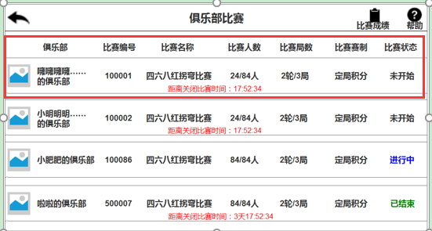 显示比赛界面，会长噰噰噰噰创建的比赛列表，包括“未开始、进行中、已结束”三种状态
 |  | 19 | ➢ 俱乐部会长点击加入比赛，能看到自己加入其他俱乐部的比赛列表 | 高 | 1.会长已开通俱乐部 2.会长已有创建比赛 | 点击“加入比赛” | 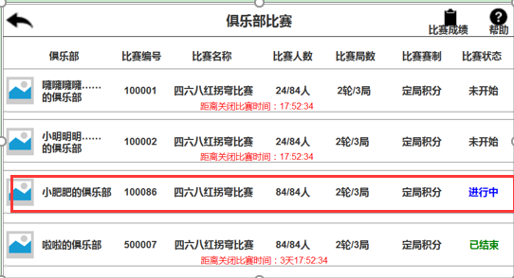 显示比赛界面，会长噰噰噰噰加入的俱乐部（小肥肥的俱乐部），包括“未开始、进行中、已结束”三种状态
 |  | 20 | 在加入比赛界面上方可以查看比赛成绩 | 高 | 1.会长已开通俱乐部 2.会长已有创建比赛 | 1.点击“加入比赛” 2.点击“比赛成绩” | 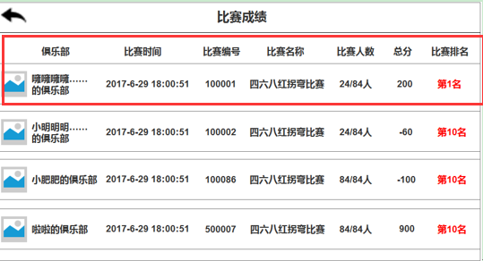 1.进入俱乐部比赛界面 2.进入比赛成绩界面，显示已有记录的成绩
 |  | 21 | ➢ 比赛成绩只保留最近7天的比赛数据 | 高 |  | 1.点击“加入比赛” 2.点击“比赛成绩” | 1.进入俱乐部比赛界面 2.进入比赛成绩界面，7月6号不会出现6月29号结束的比赛成绩
 |  | 22 | 在加入比赛界面，未开始的比赛状态按照创建时间成倒序排列 | 高 | 1.会长已开通俱乐部 2.会长已有创建比赛 | 1.点击“加入比赛” 2.查看比赛状态 | 1.进入俱乐部比赛界面 2.未开始比赛状态按照时间由晚到早
 |  | 23 | 在加入比赛界面，已结束的的比赛状态排列在未开始比赛状态之下 | 高 | 1.会长已开通俱乐部 2.会长已有创建比赛 | 1.点击“加入比赛” 2.查看比赛状态 | 1.进入俱乐部比赛界面 2.已结束的的比赛状态排列在未开始比赛状态之下
 | 邀请好友 | 24 | 俱乐部会长点击“未开始”比赛列表，点击“邀请用户”成功邀请好友 | 高 | 1.会长已开通俱乐部 2.会长已有创建比赛 | 1.点击“加入比赛” 2.点击“未开始”列表 3.点击邀请用户 4.选择好友，点击分享 5.点击“牵手跑胡子” 6.点击“留在微信” | 1.进入俱乐部比赛界面 2.显示“邀请用户，加入比赛，关闭比赛”三个按钮 3.跳转到微信界面 4.提示已发送提示框 5.返回牵手跑胡子游戏 6.停留在微信界面
 |  | 25 | 俱乐部会长点击“未开始”比赛列表，点击“加入比赛”成功加入比赛 | 高 | 1.会长已开通俱乐部 2.会长已有创建比赛 | 1.点击“加入比赛” 2.点击“未开始”列表 3.选择比赛列表中的某一牌局，点击“加入比赛” | 1.进入俱乐部比赛界面 2.显示“邀请用户，加入比赛，关闭比赛”三个按钮 3.显示已创建比赛列表，选择其中一局点击加入
 | 比赛状态 | 26 | 俱乐部会长点击“未开始”比赛列表，点击“关闭比赛” | 高 | 1.会长已开通俱乐部 2.会长已有创建比赛 | 1.点击“加入比赛” 2.点击“未开始”列表 3.点击“关闭比赛” | 1.进入俱乐部比赛界面 2.显示“邀请用户，加入比赛，关闭比赛”三个按钮 3.改列表将被关闭，不会显示在比赛列表中
 |  | 27 | ➢ 俱乐部会长点击“进行中”的比赛，列表为不可点 | 高 | 1.会长已开通俱乐部 2.会长已有创建比赛 | 1.点击“加入比赛” 2.点击“进行中”列表 | 1.进入俱乐部比赛界面 2.点击无反应
 |  | 28 | 俱乐部会长点击“已结束”的列表，点击后可以查看结果、关闭比赛 | 高 | 1.会长已开通俱乐部 2.会长已有创建比赛 | 1.点击“加入比赛” 2.点击“已结束”列表 | 1.进入俱乐部比赛界面 2.显示“查看结果，关闭比赛”两个按钮
 | 比赛列表 | 29 | ➢ 会员点击俱乐部比赛的入口，可以看到所在俱乐部的所有比赛列表 | 高 | 1.会长已开通俱乐部 2.会员有俱乐部且是俱乐部会员 3.会长已有创建比赛 | 1.点击主界面的“俱乐部图标” 2.点击“比赛” | 1.进入俱乐部主界面 2.显示自己所在俱乐部的所有比赛列表
 |  | 30 | ✓ 会员点击“未开始”的比赛列表，显示“加入比赛”按钮 | 高 | 1.会长已开通俱乐部 2.会员有俱乐部且是俱乐部会员 3.会长已有创建比赛 | 1.点击“加入比赛” 2.选择比赛列表中的某一牌局，点击“加入比赛” 3.点击“未开始”列表 | 1.进入俱乐部比赛界面 2.显示“加入比赛”按钮
 |  | 31 | ✓ 会员点击“进行中”的比赛列表，列表不可点 | 高 | 1.会长已开通俱乐部 2.会员有俱乐部且是俱乐部会员 3.会长已有创建比赛 | 1.点击“加入比赛” 2.点击“进行中”列表 | 1.进入俱乐部比赛界面 2.点击无反应
 | 比赛成绩 | 32 | ✓会员点击“已结束”的比赛列表，显示“查看结果”按钮 | 高 | 1.会长已开通俱乐部 2.会员有俱乐部且是俱乐部会员 3.会长已有创建比赛 | 1.点击“加入比赛” 2.选择比赛列表中的某一牌局 3.点击“已结束”列表 | 1.进入俱乐部比赛界面 2.显示“查看结果”按钮
 |  | 33 | ➢ 会员点击比赛成绩，可以查看自己所参加过的所有比赛的成绩 | 高 | 1.会长已开通俱乐部 2.会员有俱乐部且是俱乐部会员 3.会长已有创建比赛 | 1.点击“加入比赛” 2.点击“比赛成绩” | 1.进入俱乐部比赛界面 2.进入比赛成绩界面，显示已有记录的成绩
 |  | 34 | ➢ 比赛成绩只保留最近7天的比赛数据 | 高 | 1.会长已开通俱乐部 2.会员有俱乐部且是俱乐部会员 3.会长已有创建比赛 | 1.点击“加入比赛” 2.点击“比赛成绩” | 1.进入俱乐部比赛界面 2.进入比赛成绩界面，7月6号不会出现6月29号结束的比赛成绩
 |  | 35 | 在加入比赛界面，未开始的比赛状态按照创建时间成倒序排列 | 高 | 1.会长已开通俱乐部 2.会员有俱乐部且是俱乐部会员 3.会长已有创建比赛 | 1.点击“加入比赛” 2.查看比赛状态 | 1.进入俱乐部比赛界面 2.未开始比赛状态按照时间由晚到早
 |  | 36 | 在加入比赛界面，已结束的的比赛状态排列在未开始比赛状态之下 | 高 | 1.会长已开通俱乐部 2.会员有俱乐部且是俱乐部会员 3.会长已有创建比赛 | 1.点击“加入比赛” 2.查看比赛状态 | 1.进入俱乐部比赛界面 2.已结束的的比赛状态排列在未开始比赛状态之下
 | 比赛未开始 | 37 | ➢ 比赛未开始时，点击加入比赛会进入比赛房间，在房间内处于等待状态 | 高 | 1.会长已开通俱乐部 2.会员有俱乐部且是俱乐部会员 3.会长已有创建比赛 | 1.点击“加入比赛” 2.进入比赛房间，人数未满 | 1.进入俱乐部比赛界面 2.进入房间界面，处于等待状态
 |  | 38 | ➢ 比赛未开始时，点击加入比赛会进入比赛房间，点击退出比赛成功退出比赛 | 高 | 1.会长已开通俱乐部 2.会员有俱乐部且是俱乐部会员 3.会长已有创建比赛 | 1.点击“加入比赛” 2.进入比赛房间，人数未满 3.点击“退出比赛” | 1.进入俱乐部比赛界面 2.进入房间界面，处于等待状态 3.成功退出房间
 |  | 39 | 12小时内比赛人数不足，导致比赛无法正常开启，则系统会自动关闭比赛 | 高 | 1.会长已开通俱乐部 2.会员有俱乐部且是俱乐部会员 3.会长已有创建比赛 | 1.点击“加入比赛” 2.进入比赛房间，人数未满 3.12个小时过后，系统自动关闭比赛 | 1.进入俱乐部比赛界面 2.进入房间界面，处于等待状态 3.提示“由于比赛人数不足，该比赛取消。”点击确定后退出比赛房间
 |  | 40 | ➢ 比赛未开始被会长取消，比赛被关闭 | 高 | 1.会长已开通俱乐部 2.会员有俱乐部且是俱乐部会员 3.会长已有创建比赛 | 1.点击“加入比赛” 2.进入比赛房间，人数未满 3.会长关闭比赛 | 1.进入俱乐部比赛界面 2.进入房间界面，处于等待状态 3.提示“该俱乐部会长关闭了比赛，本场比赛取消。”点击确定后退出比赛房间
 |  | 41 | ➢ 比赛正常开启后，退出比赛的按钮消失，开始比赛 | 高 | 1.会长已开通俱乐部 2.会员有俱乐部且是俱乐部会员 3.会长已有创建比赛 | 1.点击“加入比赛” 2.进入比赛房间，比赛开启 3.系统随机匹配其他参赛用户进入房间，并开始发牌 | 1.进入俱乐部比赛界面 2.进入房间界面，退出比赛的按钮消失，提示“比赛开始了”，2秒后消失 3.比赛正式开始
 | 比赛人数设定 | 42 | 创建比赛人士12人，轮数2轮，共计2局的比赛 | 高 | 1.有俱乐部且是俱乐部会员 2.创建俱乐部比赛场 3.进入比赛且开始 | 1.点击“创建比赛” 2.选择12人的比赛并创建 | 1.进入"创建比赛"界面 2.比赛成功创建，跳转回“俱乐部比赛界面” 验证：牌局开始后，所有玩家需进行2轮比赛
 |  | 43 | 创建比赛人士24人，轮数3轮，共计2局的比赛 | 高 | 1.有俱乐部且是俱乐部会员 2.创建俱乐部比赛场 3.进入比赛且开始 | 1.创建俱乐部比赛 2.选择24人的比赛并创建 | 1.进入"创建比赛"界面 2.比赛成功创建，跳转回“俱乐部比赛界面” 验证：牌局开始后，所有玩家需进行3轮比赛
 |  | 44 | 创建比赛人士48人，轮数4轮，共计2局的比赛 | 高 | 1.有俱乐部且是俱乐部会员 2.创建俱乐部比赛场 3.进入比赛且开始 | 1.创建俱乐部比赛 2.选择48人的比赛并创建 | 1.进入"创建比赛"界面 2.比赛成功创建，跳转回“俱乐部比赛界面” 验证：牌局开始后，所有玩家需进行4轮比赛
 |  | 45 | 创建比赛人士60人，轮数5轮，共计2局的比赛 | 高 | 1.有俱乐部且是俱乐部会员 2.创建俱乐部比赛场 3.进入比赛且开始 | 1.创建俱乐部比赛 2.选择60人的比赛并创建 | 1.进入"创建比赛"界面 2.比赛成功创建，跳转回“俱乐部比赛界面” 验证：牌局开始后，所有玩家需进行5轮比赛
 |  | 46 | 创建比赛人士84人，轮数6轮，共计2局的比赛 | 高 | 1.有俱乐部且是俱乐部会员 2.创建俱乐部比赛场 3.进入比赛且开始 | 1.创建俱乐部比赛 2.选择84人的比赛并创建 | 1.进入"创建比赛"界面 2.比赛成功创建，跳转回“俱乐部比赛界面” 验证：牌局开始后，所有玩家需进行6轮比赛
 | 杀掉进程 | 47 | ➢ 结束第一轮的牌局后，进入等待界面，杀掉进程不超过20秒回到等待界面 | 高 | 1.有俱乐部且是俱乐部会员 | 1.玩家进入比赛并完成第一轮的两局牌 2.下一轮未开始，玩家1杀掉进程重新回到游戏中 | 1.三位玩家积分分别为10、8、6、 2.处于等待界面
 |  | 48 | ➢ 结束第一轮的牌局后，进入等待界面，杀掉进程不超过20秒回到等待界面 | 高 | 1.有俱乐部且是俱乐部会员 | 1.玩家进入比赛并完成第一轮的两局牌 2.人满牌局开始，玩家1杀掉进程重新回到游戏中 | 1.三位玩家积分分别为10、8、6、 2.已开始新的一轮比赛，此时处于未托管模式
 |  | 49 | ➢ 结束第一轮的牌局后，进入等待界面，杀掉进程超过20秒回到等待界面 | 高 | 1.有俱乐部且是俱乐部会员 | 1.玩家进入比赛并完成第一轮的两局牌 2.下一轮未开始，玩家1杀掉进程重新回到游戏中 | 1.三位玩家积分分别为10、8、6、 2.处于等待界面
 |  | 50 | ➢ 结束第一轮的牌局后，进入等待界面，杀掉进程超过20秒回到等待界面 | 高 | 1.有俱乐部且是俱乐部会员 | 1.玩家进入比赛并完成第一轮的两局牌 2.人满牌局开始，玩家1杀掉进程重新回到游戏中 | 1.三位玩家积分分别为10、8、6、 2.已开始新的一轮比赛，此时处于托管模式
 | 瑞士移位 | 51 | ➢选择12人，3人玩法，2轮2局，则玩家在完成第1轮的2局牌后，下一轮重新分配房间和牌局用户 | 高 | 1.有俱乐部且是俱乐部会员 | 1.玩家进入比赛并完成第一轮的两局牌 2.下一轮开始，系统重新对分数相近的玩家进行分桌，如此循环到牌局结束 | 1.积分分别为10、8、6、4、2、0、-2、-4、-6、-7、-8、-9 2.积分10、8、6（一桌），积分4、2、0（一桌） 积分-2、-4、-6（一桌），积分-7、-8、-9（一桌）
 |  | 52 | ➢选择12人，4人玩法，2轮2局，则玩家在完成第1轮的2局牌后，下一轮重新分配房间和牌局用户 | 高 | 1.有俱乐部且是俱乐部会员 | 1.玩家进入比赛并完成第一轮的两局牌 2.下一轮开始，系统重新对分数相近的玩家进行分桌，如此循环到牌局结束 | 1.积分分别为10、8、6、4、2、0、-2、-4、-6、-7、-8、-9 2.积分10、8、6、4（一桌），积分2、0、-2、-4（一桌） 积分-6、-7、-8、-9（一桌）
 |  | 53 | ➢选择24人，3人玩法，3轮2局，则玩家在完成第1轮的2局牌后，下一轮重新分配房间和牌局用户 | 高 | 1.有俱乐部且是俱乐部会员 | 1.玩家进入比赛并完成第一轮的两局牌 2.下一轮开始，系统重新对分数相近的玩家进行分桌，如此循环到牌局结束 | 积分分桌规则同上
 |  | 54 | ➢选择24人，4人玩法，3轮2局，则玩家在完成第1轮的2局牌后，下一轮重新分配房间和牌局用户 | 高 | 1.有俱乐部且是俱乐部会员 | 1.玩家进入比赛并完成第一轮的两局牌 2.下一轮开始，系统重新对分数相近的玩家进行分桌，如此循环到牌局结束
 |  | 55 | ➢选择48人，3人玩法，4轮2局，则玩家在完成第1轮的2局牌后，下一轮重新分配房间和牌局用户 | 高 | 1.有俱乐部且是俱乐部会员 | 1.玩家进入比赛并完成第一轮的两局牌 2.下一轮开始，系统重新对分数相近的玩家进行分桌，如此循环到牌局结束
 |  | 56 | ➢选择48人，4人玩法，4轮2局，则玩家在完成第1轮的2局牌后，下一轮重新分配房间和牌局用户 | 高 | 1.有俱乐部且是俱乐部会员 | 1.玩家进入比赛并完成第一轮的两局牌 2.下一轮开始，系统重新对分数相近的玩家进行分桌，如此循环到牌局结束
 |  | 57 | ➢选择48人，3人玩法，5轮2局，则玩家在完成第1轮的2局牌后，下一轮重新分配房间和牌局用户 | 高 | 1.有俱乐部且是俱乐部会员 | 1.玩家进入比赛并完成第一轮的两局牌 2.下一轮开始，系统重新对分数相近的玩家进行分桌，如此循环到牌局结束
 |  | 58 | ➢选择48人，4人玩法，5轮2局，则玩家在完成第1轮的2局牌后，下一轮重新分配房间和牌局用户 | 高 | 1.有俱乐部且是俱乐部会员 | 1.玩家进入比赛并完成第一轮的两局牌 2.下一轮开始，系统重新对分数相近的玩家进行分桌，如此循环到牌局结束
 | 断线重连 | 59 | 玩家中途退出游戏，不超过20秒回到游戏后继续比赛的操作，不可回到大厅 | 高 | 1.有俱乐部且是俱乐部会员 | 1.玩家正在比赛中，切换到桌面 2.玩家重新回到游戏中 | 1.退出当前正在进行的游戏 2.比赛正常进行
 |  | 60 | 玩家断线重连，不超过20秒回到游戏后继续比赛的操作，不可回到大厅 | 高 | 1.有俱乐部且是俱乐部会员 | 1.玩家正在比赛中，网络断开 2.网络重新连接 | 1.提示“网络连接断开，请检查您的网络装置” 2.比赛正常进行
 |  | 61 | 玩家断线重连，不超过20秒回到游戏后继续比赛的操作，不可回到大厅 | 高 | 1.有俱乐部且是俱乐部会员 | 1.玩家正在比赛中，切换到桌面 2.玩家重新回到游戏中 | 1.退出当前正在进行的游戏 2.此时为托管模式
 |  | 62 | 玩家断线重连，不超过20秒回到游戏后继续比赛的操作，不可回到大厅 | 高 | 1.有俱乐部且是俱乐部会员 | 1.玩家正在比赛中，网络断开 2.网络重新连接 | 1.提示“网络连接断开，请检查您的网络装置” 2.此时为托管模式
 | 托管模式 | 63 | 开始比赛后，20秒后未出牌，进入托管模式 | 高 | 1.进入比赛并开始 2.进入游戏不做任何操作20秒以上 | 1.进入俱乐部比赛 2.比赛开始不做操作20秒以上 | 1.牌局正常进行 2.倒计时提示“XXX后进入托管模式”
 |  | 64 | 托管下的牌局，系统不能出不可拆的牌。 | 高 | 1.进入比赛并开始 2.进入游戏不做任何操作20秒以上 | 1.进入俱乐部比赛 2.比赛开始不做操作20秒以上 3.有一坎1s,系统不能拆分出牌 | 1.牌局正常进行 2.倒计时提示“XXX后进入托管模式” 3.坎牌停留在手牌里
 |  | 65 | 托管下的牌局，提牌为自动提 | 高 | 1.进入比赛并开始 2.进入游戏不做任何操作20秒以上 | 1.进入俱乐部比赛 2.比赛开始不做操作20秒以上 3.坎→自己摸→提 偎→自己摸→提 起手四张→提 | 1.牌局正常进行 2.倒计时提示“XXX后进入托管模式” 3.提牌自动提出去
 |  | 66 | 托管下的牌局，跑牌为自动跑 | 高 | 1.进入比赛并开始 2.进入游戏不做任何操作20秒以上 | 1.进入俱乐部比赛 2.比赛开始不做操作20秒以上 3.坎→别人打出或者摸出→跑 碰→有人摸出→跑 偎→别家摸出或打出→跑 | 1.牌局正常进行 2.倒计时提示“XXX后进入托管模式” 3.跑牌自动跑出去
 |  | 67 | 托管下的牌局，偎牌为自动偎 | 高 | 1.进入比赛并开始 2.进入游戏不做任何操作20秒以上 | 1.进入俱乐部比赛 2.比赛开始不做操作20秒以上 3.手上有两个1s,摸出一个1s | 1.牌局正常进行 2.倒计时提示“XXX后进入托管模式” 3.偎牌自动偎出去
 |  | 68 | 托管下的牌局，吃牌（因为涉及到比牌）则以过代替 | 高 | 1.进入比赛并开始 2.进入游戏不做任何操作20秒以上 | 1.进入俱乐部比赛 2.比赛开始不做操作20秒以上 3.牌局中有吃的提示 | 1.牌局正常进行 2.倒计时提示“XXX后进入托管模式” 3.系统默认为过
 |  | 69 | 系统默认允许打出别人已经偎了的牌 | 高 | 1.进入比赛并开始 2.进入游戏不做任何操作20秒以上 | 1.进入俱乐部比赛 2.比赛开始不做操作20秒以上 3.玩家1偎了1s,玩家2打出1s | 1.牌局正常进行 2.倒计时提示“XXX后进入托管模式” 3.能正常打出，提示“打出别人偎的牌，将不能再进张”
 |  | 70 | 打出别人偎的牌，不能吃牌 | 高 | 1.进入比赛并开始 2.进入游戏不做任何操作20秒以上 | 1.进入俱乐部比赛 2.比赛开始不做操作20秒以上 3.玩家1偎了1s,玩家2打出1s 4.玩家2打出一张牌为2b,玩家1能吃 | 1.牌局正常进行 2.倒计时提示“XXX后进入托管模式” 3.能正常打出，提示“打出别人偎的牌，将不能再进张” 4.玩家1并无吃的提示
 |  | 71 | 打出别人偎的牌，不能碰牌 | 高 | 1.进入比赛并开始 2.进入游戏不做任何操作20秒以上 | 1.进入俱乐部比赛 2.比赛开始不做操作20秒以上 3.玩家1偎了1s,玩家2打出1s 4.玩家2打出一张牌为2b,玩家1能碰 | 1.牌局正常进行 2.倒计时提示“XXX后进入托管模式” 3.能正常打出，提示“打出别人偎的牌，将不能再进张” 4.玩家1并无碰的提示
 |  | 72 | 打出别人偎的牌，可以提牌 | 高 | 1.进入比赛并开始 2.进入游戏不做任何操作20秒以上 | 1.进入俱乐部比赛 2.比赛开始不做操作20秒以上 3.玩家1偎了1s,玩家2打出1s 4.坎→自己摸→提 偎→自己摸→提 起手四张→提 | 1.牌局正常进行 2.倒计时提示“XXX后进入托管模式” 3.能正常打出，提示“打出别人偎的牌，将不能再进张” 4.玩家1自动提牌
 |  | 73 | 打出别人偎的牌，可以跑牌 | 高 | 1.进入比赛并开始 2.进入游戏不做任何操作20秒以上 | 1.进入俱乐部比赛 2.比赛开始不做操作20秒以上 3.玩家1偎了1s,玩家2打出1s 4.坎→别人打出或者摸出→跑 碰→有人摸出→跑 偎→别家摸出或打出→跑 | 1.牌局正常进行 2.倒计时提示“XXX后进入托管模式” 3.能正常打出，提示“打出别人偎的牌，将不能再进张” 4.玩家1自动跑牌
 |  | 74 | 打出别人偎的牌，玩家可以偎牌 | 高 | 1.进入比赛并开始 2.进入游戏不做任何操作20秒以上 | 1.进入俱乐部比赛 2.比赛开始不做操作20秒以上 3.玩家1偎了1s,玩家2打出1s 4.玩家1手上有两个2s,摸出一个2s | 1.牌局正常进行 2.倒计时提示“XXX后进入托管模式” 3.能正常打出，提示“打出别人偎的牌，将不能再进张” 4.偎牌自动偎出去
 |  | 75 | 取消托管模式 | 高 | 1.进入比赛并开始 2.进入游戏不做任何操作20秒以上 | 1.进入俱乐部比赛 2.比赛开始并进入托管模式 3.点击取消托管 | 1.牌局正常进行 2.系统操作牌局 3.退出托管模式并可以自己操作
 |  | 76 | 托管状态只持续一局，下一局牌开始的时候，是非托管状态。 | 高 | 1.进入比赛并开始 2.进入游戏不做任何操作20秒以上 | 1.进入俱乐部比赛 2.比赛开始并进入托管模式 3.第二局开始 | 1.牌局正常进行 2.系统操作牌局，一直到第一局结束 3.为非托管模式
 | 名次弹窗 | 77 | 比赛结束后，用户会收到名次弹窗 | 高 | 1.会长已创建比赛 2.会员成功加入比赛并打完 | 1.进入俱乐部比赛 2.比赛结束 | 1.牌局正常进行 2.弹出个人排名成绩单
 | 分享 | 78 | 用户点击分享可以成功分享到好友 | 高 | 1.会长已创建比赛 2.会员成功加入比赛并打完 | 1.进入俱乐部比赛 2.比赛结束 3.点击分享 4.点击“好友” 5.选择好友，点击“分享” 6.点击“返回牵手跑胡子” 7.点击“留在微信” | 1.牌局正常进行 2.弹出个人排名成绩单 3.显示分享到“好友”和“朋友圈”两个按钮 4.跳转到微信界面 5.弹出已发送提示框 6.返回跑胡子游戏界面 7.停留在微信界面
 |  | 79 | 用户点击分享可以成功分享到朋友圈 | 高 | 1.会长已创建比赛 2.会员成功加入比赛并打完 | 1.进入俱乐部比赛 2.比赛结束 3.点击分享 4.点击“朋友圈” 5.点击“发送” | 1.牌局正常进行 2.弹出个人排名成绩单 3.显示分享到“好友”和“朋友圈”两个按钮 4.跳转到微信界面 5.跳转到跑胡子游戏界面
 | 结算 | 80 | 单局结束后，出现结算界面，界面呈现时间暂定5秒。5秒倒计时结束后，进入下一局牌局。 | 高 | 1.会长已创建比赛 2.会员成功加入比赛并打完单局 | 1.进入俱乐部比赛 2.单局结束 | 1.牌局正常进行 2.显示结算界面，界面下方显示5秒倒计时提示：距离下一场比赛还有五秒
 |  | 81 | 倒计时结束后，下一局牌局正常进行 | 高 | 1.会长已创建比赛 2.会员成功加入比赛并打完单局 | 1.进入俱乐部比赛 2.单局结束 3.倒计时结束，进入下一局牌局 | 1.牌局正常进行 2.显示结算界面，界面下方显示5秒倒计时提示：距离下一场比赛还有五秒 3.牌局正常进行
 |  | 82 | 若该局牌局是本轮最后的一局牌局，如果需要等待其他玩家完成牌局，则进入等待的界面 | 高 | 1.会长已创建比赛 2.会员成功加入比赛并打完单局 | 1.进入俱乐部比赛 2.牌局结束 3.还有其他玩家未完成牌局 | 1.牌局正常进行 2.则牌局结束后，先显示结算的界面，倒计时结束 3.进入等待界面
 |  | 83 | 若该局牌局是本轮最后的一局牌局，如果不用等待其他玩家，则直接进入下一轮的分桌桌面，并开始下一轮的比赛。 | 高 | 1.会长已创建比赛 2.会员成功加入比赛并打完单局 | 1.进入俱乐部比赛 2.牌局结束 3.所有玩家已经结束牌局 | 1.牌局正常进行 2.则牌局结束后，先显示结算的界面，倒计时结束 3.进入下一轮的分桌桌面
 |  | 84 | ➢ 结算界面只展示本局牌局的分数结果，分数不与上一局互相叠加计算。 | 高 | 1.会长已创建比赛 2.会员成功加入比赛并打完单局 | 1.打完第一轮的第一局 2.打完第一轮的第二局 | 1.第一轮第一局分数为10，12，14 2.第一轮第二局分数为11，13，15 验证:分数不为上一局叠加
 |  | 85 | ➢ 用户的累计总分在牌桌内，头像旁边显示 | 高 | 1.会长已创建比赛 2.会员成功加入比赛并打完单局 | 1.玩家A打完第一轮的第一局 2.玩家A进入第二轮并且打完，累计第一局的计分 | 1.第一轮第一局分数为10 2.第一轮第二局分数为10+11=21 验证：玩家A两局结束分数为21

